※１ 健康チェックシート
様式１ すべての参加者が毎日記入すること |  |  |  |  |  |  |  |  |  |  |  |  | 石川県高体連陸上競技専門部

第61回 北信越高等学校陸上競技対校選手権大会
健 康 チ ェ ッ ク シ ー ト

本チェックシートは新型コロナウイルス感染症の拡⼤を防⽌するため、ご来場の皆様の健康状態を確認することを⽬的として います。大会期間中または終了後に本部より要請があった場合は提出できるようにしておいてください。(１ヶ月保存）
該当番号に○ (兼務の場合は複数○） |  | １ 引率者 |  | ２ 選手 |  | ３ その他の生徒

都道府県名 |  |  |  |  |  | 所属・学校名
氏 名
【チェック項目】 |  | ア．平熱より高い イ．せき・のどの痛み ウ．だるさ、息苦しさ エ．味・匂いの異常
 |  | オ．体が重く感じる、疲れやすい カ．新型コロナウイルス感染症陽性とされた者との濃厚接触
 |  | キ．同居家族や身近な知人で感染が疑われる方
 |  | ク．過去14日以内に政府から入国制限、入国後の観察期間を必要とされている国、
 |  | 地域等への渡航又は当該在住者との濃厚接触
日 付 |  | 曜日 | 体 温 |  |  | 上記ア～クの各項目に該当すれば ☑ を入れる
 |  |  | (起床後30分以内) |  |  | ア | イ | ウ | エ | オ | カ | キ | ク
7日前 | 2022-06-09 | 木 | ℃
 | 2022-06-10 | 金 | ℃
 | 2022-06-11 | 土 | ℃
 | 2022-06-12 | 日 | ℃
 | 2022-06-13 | 月 | ℃
 | 2022-06-14 | 火 | ℃
 | 2022-06-15 | 水 | ℃
試合後 | 2022-06-20 | 月 | ℃
 | 2022-06-21 | 火 | ℃
 | 2022-06-22 | 水 | ℃
 | 2022-06-23 | 木 | ℃
 | 2022-06-24 | 金 | ℃
 | 2022-06-25 | 土 | ℃
 | 2022-06-26 | 日 | ℃
 | 2022-06-27 | 月 | ℃
 | 2022-06-28 | 火 | ℃
 | 2022-06-29 | 水 | ℃
 | 2022-06-30 | 木 | ℃
 | 2022-07-01 | 金 | ℃
 | 2022-07-02 | 土 | ℃
 | 2022-07-03 | 日 | ℃

○当日の健康チェック入力用QRコード
大会来場日ごとに入力を行ってください。学校受付をする前に必ず入力を済ませ、入力後各団体の代表者に報告してください。
※体調の確認で「異常なし」以外にチェックを付けた場合、必ず各団体の代表者に報告してください。
富山県用 |  | 長野県用 |  |  | 新潟県用 |  |  | 福井県用 |  |  | 石川県用
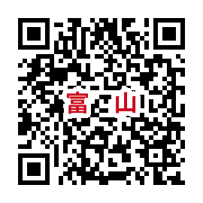 |  | 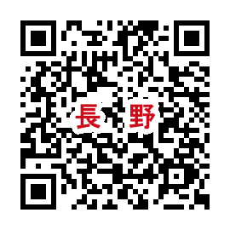 |  |  | 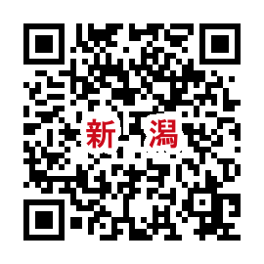 |  |  | 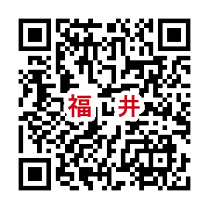 |  |  | 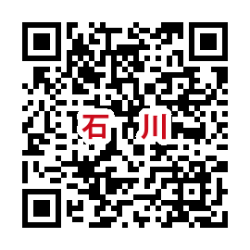

※４日間同じQRコードを使用することになります。入力内容に不備があった場合、正しい内容で再回答してください。

※２ 健康チェック申告書
様式２ 各団体の代表者は毎日提出すること |  |  |  |  |  |  |  |  | 石川県高体連陸上競技専門部

第61回 北信越高等学校陸上競技対校選手権大会
健 康 チ ェ ッ ク 申 告 書
 | 都道府県名

(自署)
 | 学校名・団体名
 | 提出者氏名 〔引率責任者(顧問教諭等)〕 |  |  |  | 緊急連絡先（ ）

 |  |  |  |  |  |  |  |  | 日目
 |  |  | 月 | 日（ ）

 | 本日の来場人数
 |  | 引率者 |  | 選手(※１) |  | その他の生徒 |  |  | うち不調者
 |  | 名 |  | 名 |  | 名 |  |  | 名

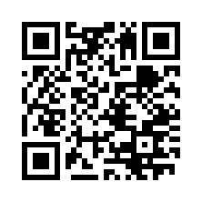
 | ※１ 選手：本大会のアスリートビブスがある生徒
 | 当日、不調な者がいる場合は人数、状況等について記入 |  |  |  |  |  |  | 提出状況確認用QRコード

 | ●大会１週間前までの(※１)健康チェックシート
 | のチェック状況から判断して出場を自粛する者が

 |  |  | ・いる |  | ・いない |  | （いずれかに○印）

 | いる場合は自粛する人数、状況等について記入

 | ※大会期間中に感染者が発生した場合などに、
 | 専門部から本人または所属先に連絡をとる場合があります。

